Лист1
№ | Штрихкод | Наименование товара | Цена за единицу товара (бел. руб.) | Производитель | Фото
п/п

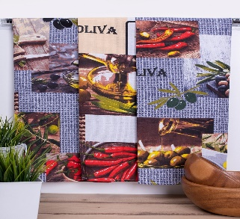

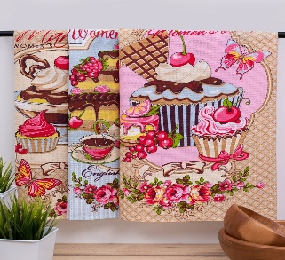
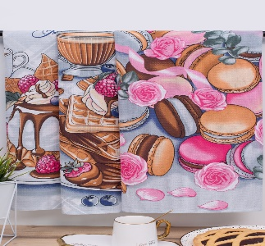
1 | 4610095537631 | Полотенце вафельное 45*60 доброе утро | 2.70 | ООО"Интер" г.Иваново
2 | 4610095535903 | Полотенце вафельное 45*60 десерт | 2.70 | ООО"Интер" г.Иваново
3 | 4610095519569 | Полотенце вафельное 45*60 Олива | 2.70 | ООО"Интер" г.Иваново
4 | 4670025269544 | Полотенце вафельное 45*60 Париж | 2.70 | ООО"Интер" г.Иваново
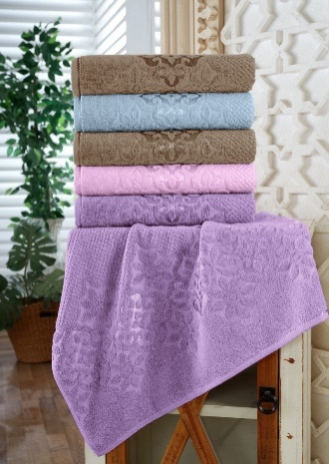
5 | 4660462063980 | Полотенце махровое Luxor 30х60см диз.Блум /сиреневый | 2.97 | ООО"Интер" г.Иваново
6 | 4660462063966 | Полотенце махровое Luxor 30х60см диз.Блум/розовый | 2.97 | ООО"Интер" г.Иваново
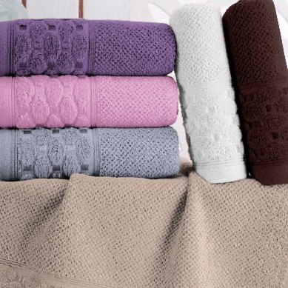
7 | 4650314235412 | Полотенце махровое Luxor диз. Латис 30*60/белый | 2.97 | ООО"Интер" г.Иваново
8 | 4650314235436 | Полотенце махровое Luxor диз. Латис 30*60/розовый | 2.97 | ООО"Интер" г.Иваново
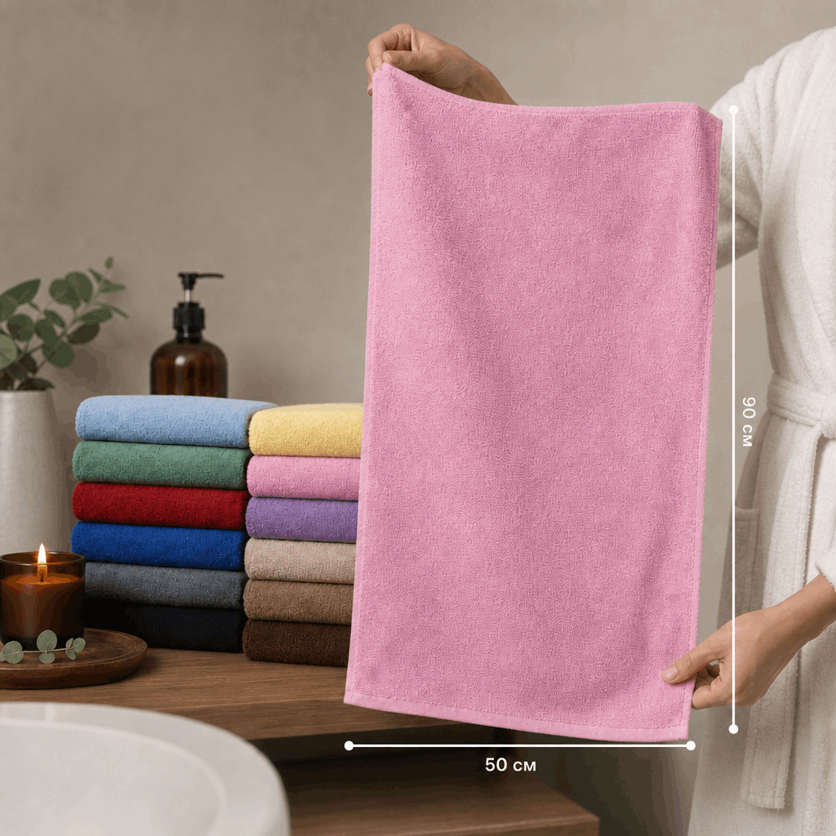
9 | 4650314236211 | Полотенце махровое Бояртекс 30*60/желтый | 2.44 | ООО"Интер" г.Иваново
10 | 4650314236310 | Полотенце махровое Бояртекс 50*90/желтый | 5.80 | ООО"Интер" г.Иваново
11 | 4650314236389 | Полотенце махровое Бояртекс 50*90 /капучино | 5.80 | ООО"Интер" г.Иваново
12 | 4650314236327 | Полотенце махровое Бояртекс 50*90/розовый | 5.80 | ООО"Интер" г.Иваново
13 | 4650314236341 | Полотенце махровое Бояртекс 50*90/серо-голубой | 5.80 | ООО"Интер" г.Иваново
14 | 4650314236358 | Полотенце махровое Бояртекс 50*90/хвойный | 5.80 | ООО"Интер" г.Иваново
15 | 4650314236365 | Полотенце махровое Бояртекс 50*90/бежевый | 5.80 | ООО"Интер" г.Иваново
16 | 4660462063997 | Полотенце махровое Luxor диз.Блум 50х90см/бежевый | 6.96 | ООО"HILOL TEKSTIL SOF"
17 | 4660462064000 | Полотенце махровое Luxor диз. Блум 50*90/розовый | 6.96 | ООО"HILOL TEKSTIL SOF"
18 | 4660462064017 | Полотенце махровое Luxor диз. Блум 50*90 | 6.96 | ООО"HILOL TEKSTIL SOF"
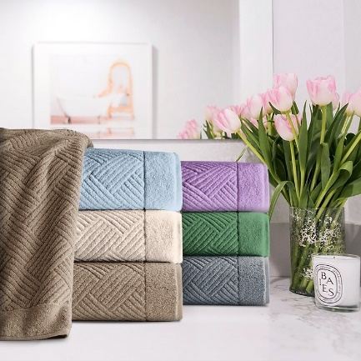
19 | 4660462064024 | Полотенце махровое Luxor диз. Блум 50*90/серо-голубой | 6.96 | ООО"HILOL TEKSTIL SOF"
20 | 4660462063232 | Полотенце махровое Luxor диз. Брейд 50*90/серо-голубой | 6.96 | ООО"HILOL TEKSTIL SOF"
21 | 4660462063270 | Полотенце махровое Luxor диз. Брейд 50*90 хвойный | 6.96 | ООО"HILOL TEKSTIL SOF"
22 | 4660462063249 | Полотенце махровое Luxor диз. Брейд 50*90/капучино | 6.96 | ООО"HILOL TEKSTIL SOF"
23 | 4650314235535 | Полотенце махровое Luxor диз. Латис 50*90/сиреневый | 6.96 | ООО"HILOL TEKSTIL SOF"
24 | 4650314235528 | Полотенце махровое Luxor диз. Латис 50*90/шоколадный | 6.96 | ООО"HILOL TEKSTIL SOF"
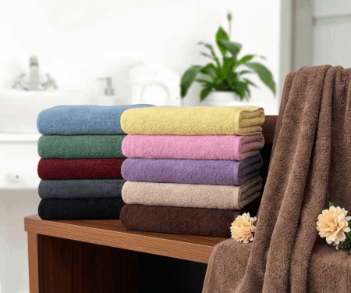
25 | 4650314235498 | Полотенце махровое Luxor диз. Латис 50*90/белый | 6.96 | ООО"HILOL TEKSTIL SOF"
26 | 4650314236464 | Полотенце махровое Бояртекс 70*130/бежевый | 11.80 | ООО"HILOL TEKSTIL SOF"
27 | 4650314236471 | Полотенце махровое Бояртекс 70*130/капучино | 11.80 | ООО"HILOL TEKSTIL SOF"
28 | 4650314236426 | Полотенце махровое Бояртекс 70*130/розовый | 11.80 | ООО"HILOL TEKSTIL SOF"
29 | 4660462064031 | Полотенце махровое Luxor диз.Блум 70х130/бежевый | 14.56 | ООО"HILOL TEKSTIL SOF"
30 | 4660462064055 | Полотенце махровое Luxor диз.Блум 70х130/серо-голубой | 14.56 | ООО"HILOL TEKSTIL SOF"
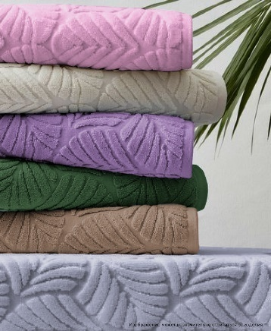
31 | 4650314235573 | Полотенце махровое Luxor диз.Латис 70х130/белый | 14.56 | ООО"HILOL TEKSTIL SOF"
32 | 4650314236150 | Полотенце махровое Luxor диз.Флора 70х130/бежевый | 14.56 | ООО"HILOL TEKSTIL SOF"
33 | 4650314236198 | Полотенце махровое Luxor диз.Флора 70х130/капучино | 14.56 | ООО"HILOL TEKSTIL SOF"
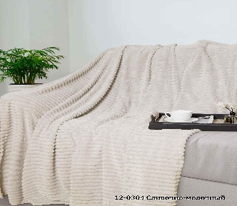
34 | 4650314236839 | Полотенце махровое Luxor диз.Флора 70х130/темно-синий | 14.56 | ООО"HILOL TEKSTIL SOF"
35 | 4657839774679 | Плед ВЕЛСОФТ с тиснением 220гр.150х200см диз.019-PN/зигзаг | 25.82 | ООО"Интер" г.Иваново |  | 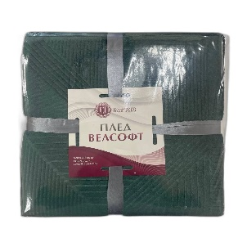
36 | 4657839774570 | Плед ВЕЛСОФТ диз.002-BRL 180х200см /зигзаг | 29.49 | ООО"Интер" г.Иваново
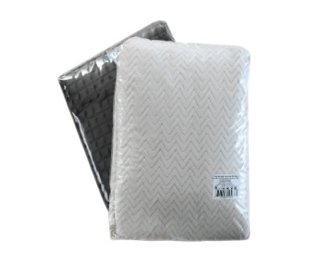
37 | 4657806504568 | Плед ВЕЛСОФТ диз. (12-0304) 150*200 /сливочно-молочный | 32.0 | ООО"Интер" г.Иваново
38 | 4657839773061 | Плед ВЕЛСОФТ 220х200 с тис. диз. зигзаг (015-PN) 220гр | 32.96 | ООО"Интер" г.Иваново
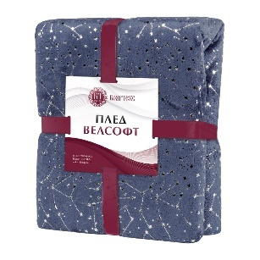
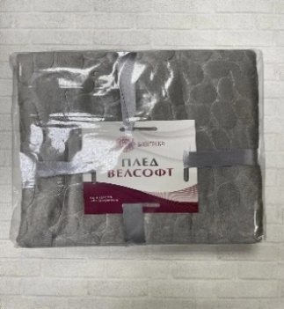
39 | 4657806504575 | Плед ВЕЛСОФТ диз. (12-0304) 180*200/сливочно-молочный | 37.12 | ООО"Интер" г.Иваново
40 | 4657839771388 | Плед ВЕЛСОФТ диз.001-MARE 180х200см/полоска серый | 37.12 | ООО"Интер" г.Иваново
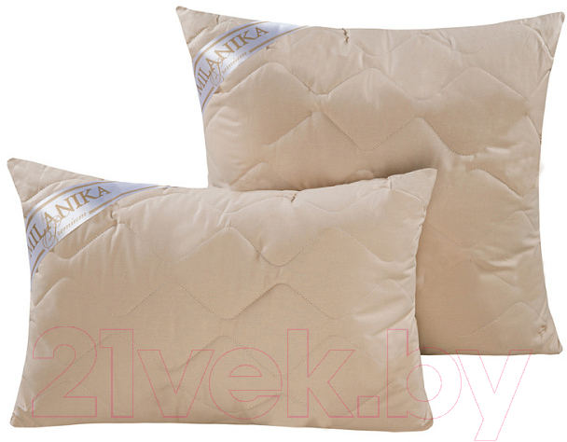
41 | 4657839771395 | Плед ВЕЛСОФТ 220х200 диз.001-MARE 220гр /полоска серый | 43.5 | ООО"Интер" г.Иваново
42 | 4620015005362 | Подушка "Кашемир" Премиум 48х68см | 36.85 | ООО"Интер" г.Иваново
43 | 4620015005379 | Подушка "Кашемир" Премиум 68х68см | 41.94 | ООО"Интер" г.Иваново
44 | 4657806508108 | Подушка тик "Pandora" ВЕРБЛЮЖЬЯ ШЕРСТЬ (50х70) | 29.49 | ООО"Интер" г.Иваново |  | 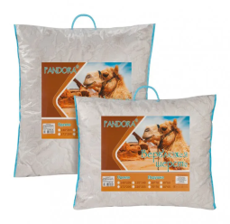
45 | 4657806508115 | Подушка тик "Pandora" ВЕРБЛЮЖЬЯ ШЕРСТЬ (70х70) | 36.86 | ООО"Интер" г.Иваново
46 | 4657806508092 | Подушка тик "Pandora" ОВЕЧЬЯ ШЕРСТЬ (50х70) | 29.49 | ООО"Интер" г.Иваново |  | 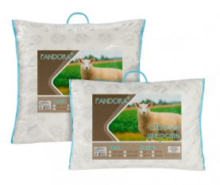
47 | 4657806507903 | Подушка тик "Pandora" ОВЕЧЬЯ ШЕРСТЬ (70х70) | 36.86 | ООО"Интер" г.Иваново
48 | 4656754535877 | Подушка Комфорт п/э 50х70см | 12.11 | ООО"Интер" г.Иваново
49 | 4656754535884 | Подушка Комфорт п/э 70х70см | 14.14 | ООО"Интер" г.Иваново | 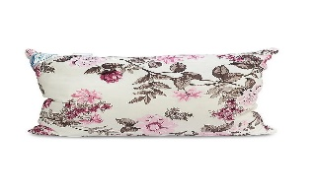 | 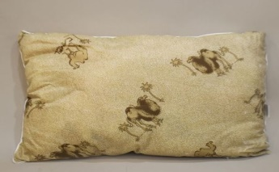
50 | 4627189331662 | Подушка 30%пух.70% перо (чехол тик ПЭ) 50х70см | 20.37 | ООО"Интер" г.Иваново
51 | 4627187308796 | Подушка глосс сатин "Бояртекс" ВЕРБЛЮЖЬЯ ШЕРСТЬ (50х70) | 23.4 | ООО"Интер" г.Иваново | 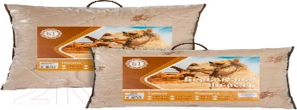
52 | 4627187308802 | Подушка глосс сатин 70х70 ВЕРБЛЮЖЬЯ ШЕРСТЬ "Бояртекс" | 29.39 | ООО"Интер" г.Иваново
53 | 4627189331648 | Подушка 50% пух.50% перо (чехол тик ПЭ) сумка (50х70) | 33.45 | ООО"Интер" г.Иваново | 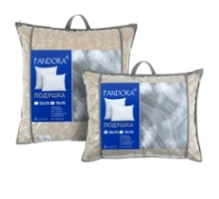
54 | 4627189331655 | Подушка 50% пух.50% перо (чехол тик ПЭ) сумка (70х70) | 39.8 | ООО"Интер" г.Иваново |  |  | 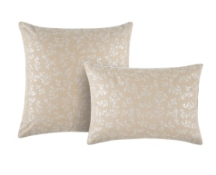
55 | 4620015003733 | Одеяло ВЕРБЛЮЖЬЯ ШЕРСТЬ Премиум 2,0 сп | 98.67 | ООО"Интер" г.Иваново | 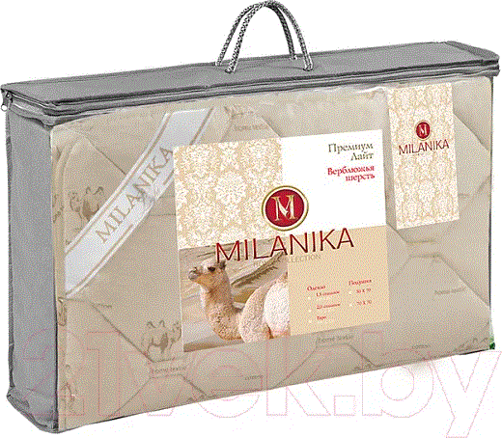 | 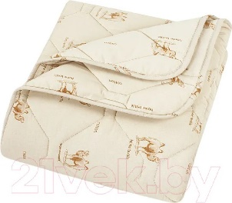
56 | 4620015003696 | Одеяло ОВЕЧЬЯ ШЕРСТЬ Премиум стандарт 1,5 сп. | 82.48 | ООО"Интер" г.Иваново
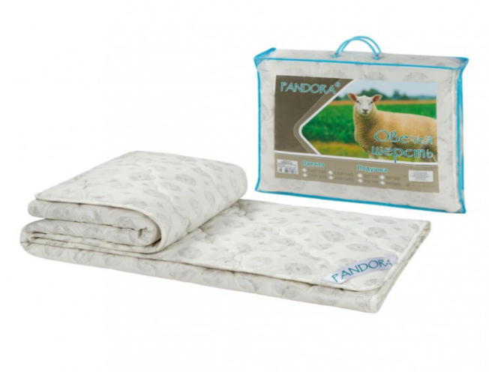
57 | 4620015003702 | Одеяло ОВЕЧЬЯ ШЕРСТЬ 2,0 сп. Премиум стандарт | 95.63 | ООО"Интер" г.Иваново |  |  | 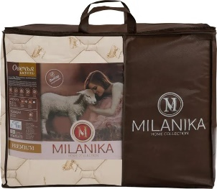
58 | 4657806507743 | Одеяло "Овечья шерсть" тик "Pandora" 1,5-сп. (140х205) стандартное (шерсть 300г/м2) | 45.42 | ООО"Интер" г.Иваново
59 | 4657806507750 | Одеяло "Овечья шерсть" тик "Pandora" 2,0-сп. (172х205) стандартное (шерсть 300г/м2) | 53.31 | ООО"Интер" г.Иваново
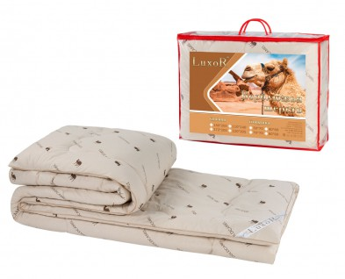
60 | 4657839771159 | Одеяло "ОВЕЧЬЯ ШЕРСТЬ" тик "Pandora" евро (215х200) стандартное (шерсть 300г/м2) | 62.72 | ООО"Интер" г.Иваново
61 | 4657806508177 | Одеяло Верблюжья шерсть тик 1,5сп. (140х205) "Бояртекс" шерсть 300г/м2 | 45.42 | ООО"Интер" г.Иваново
62 | 4657806508184 | Одеяло Верблюжья шерсть тик 2,0сп. (172х205) "Бояртекс" (шерсть 300г/м2) | 53.31 | ООО"Интер" г.Иваново
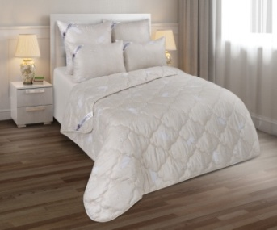
63 | 4657839771135 | Одеяло Верблюжья шерсть тик евро (215х200) "Бояртекс" шерсть 300г/м2 | 62.72 | ООО"Интер" г.Иваново
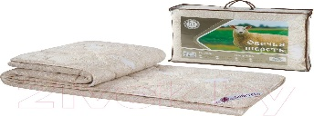
64 | 4657806500256 | Одеяло Овечья шерсть глосс-сатин стандартное всесезонное (140х205) "Бояртекс" | 33.6 | ООО"Интер" г.Иваново
65 | 4657806500263 | Одеяло Овечья шерсть 172х205 глосс-сатин стандартное всесезонное "Бояртекс" | 39.39 | ООО"Интер" г.Иваново
66 | 4657806500201 | Одеяло Верблюжья шерсть 172*205 Бояртекс всесезонное (глосс-сатин) стандартное | 39.39 | ООО"Интер" г.Иваново
67 | 4657839770817 | Одеяло "Верблюжья шерсть" 200х205 Бояртекс всесезонное (глосс-сатин) | 46.13 | ООО"Интер" г.Иваново | 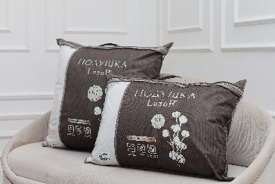 |  | 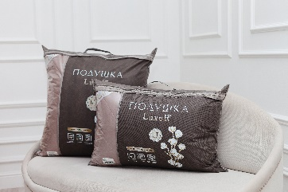
68 | 4657839770831 | Одеяло Овечья шерсть 200х205 Бояртекс всесезонное (глосс-сатин) | 46.13 | ООО"Интер" г.Иваново

